Sheet1
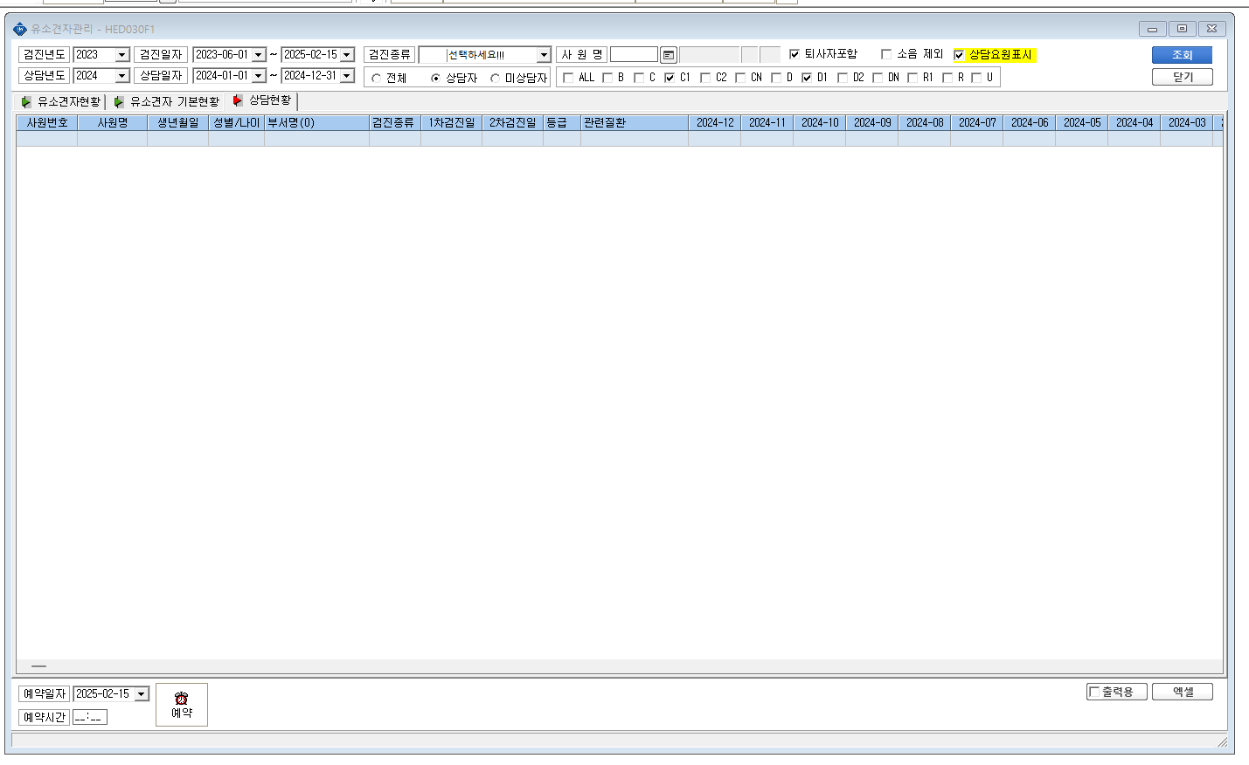
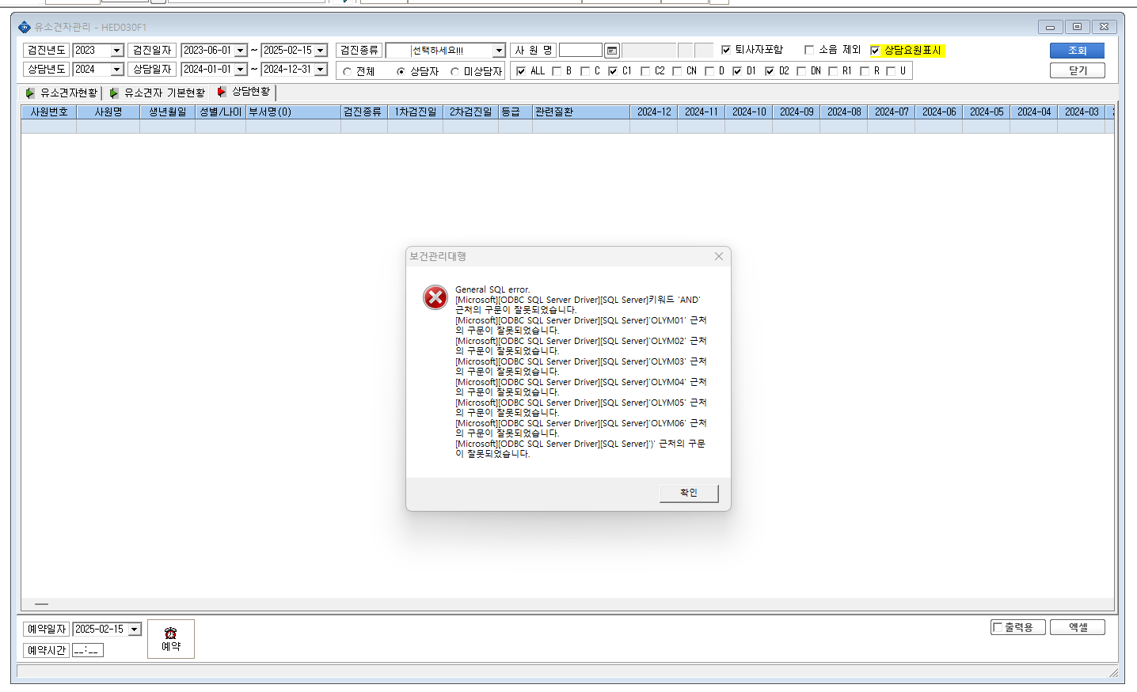

조회시 에러문구 입니다.
상담현황이 나올수 있도록 확인 부탁드립니다.

